Sheet1

カートページ
Amazon側の画面
購入ページ
Amazon側の画面
Thanksページ

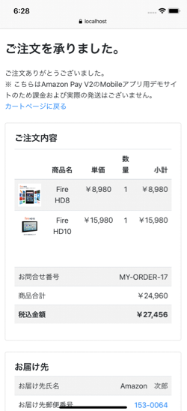
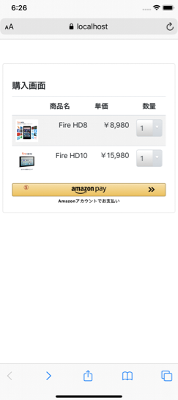
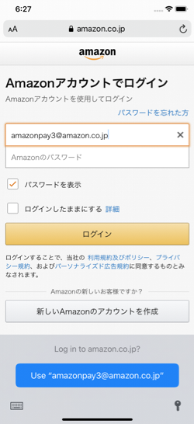
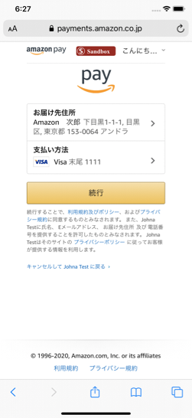
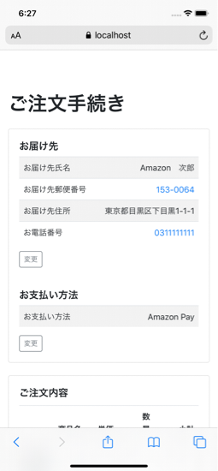
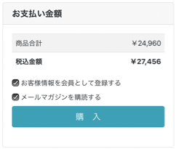

①
②
④

③

カートページ
Amazon側の画面
購入ページ
Amazon側の画面
Thanksページ
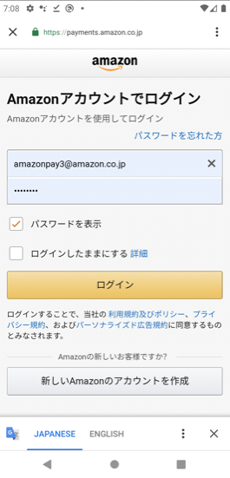
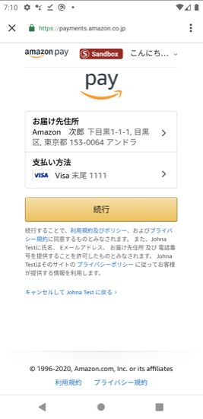

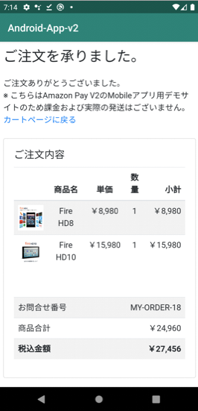
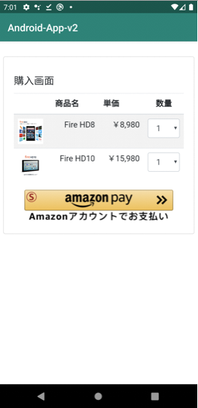
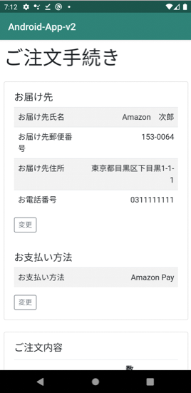
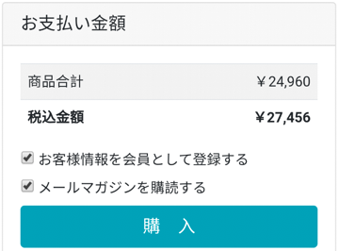

②
①
④

③

Sheet2
MainActivity

Task1

NO_HISTORY

MainActivity
Secure WebView

Task1
Task2

AmazonPayActivity
NO_HISTORY

MainActivity
Secure WebView

Task1
Task2

AmazonPayActivity

MainActivity

Task1
Task2

MainActivity

Task1
Task2

Sheet2 (2)
MainActivity

Task1

singleTask

AmazonPayActivity

MainActivity

Task1

Secure WebView
singleTask

AmazonPayActivity

MainActivity

Task1

Secure WebView
singleTask

AmazonPayActivity

MainActivity

Task1

singleTask

AmazonPayActivity

MainActivity

Task1

MainActivity

Task1

